Invulinstructies
Toelichting op dit document
Dit excel document is bedoeld om alle gegevens te verzamelen die voor een boeking nodig zijn.
Na de gegevens verzameld te hebben, kan de aanvrager zelf op de Stadskeuken website de reservering aanvragen,
de beschikbaarheid van de ruimtes zijn dan direct zichtbaar.
Aanvrager mag dit excel bestand ook per mail toesturen aan: reserveringen@stadskeuken-arnhem.nl,
dan dragen wij zorg voor invoer en koppelen de beschikbaarheid op het gevraagde moment aan u terug.

Informatie over de ruimtes en tarieven: | https://stadskeuken-arnhem.nl/reserveer-een-ruimte/
Beschikbaarheid ruimtes inzien en online aanvraag invoeren: | https://stadskeuken-arnhem.nl/reserveringsformulier/

Gebruik van dit aanvraagformulier
Voor het reserveren van een ruimte vult u tabblad Aanvraag in. |  | Ga naar Aanvraag
Voor het aanvragen van aanvullende catering vult u tabblad Catering (optioneel) in, |  | Ga naar Catering
dit betreft ontbijt, lunch, borrelhapjes en/of diner.

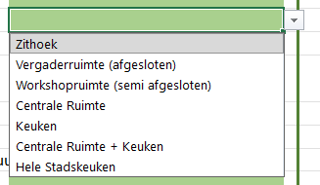
Een een pijl naar beneden rechts van een cel geeft een keuzemenu (dropdownmenu) weer. Het pijltje wordt zichtbaar wanneer u op de cel klikt. Het menu wordt zichtbaar wanneer u op het pijltje klikt.
Voorbeeld keuzemenu (dropdownmenu)

Een paars of rood hoekje geeft aan dat er een opmerking/toelichting verbonden is aan dit veld

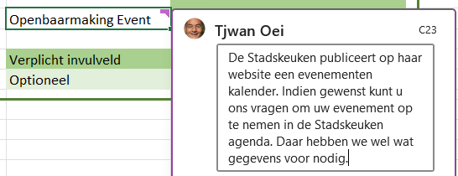
Voorbeeld van een opmerking/toelichting

